상품제안서
금속 명함케이스 | 상품코드: F22965

 |  |  |  |  |  |  | 02-412-0044 | www.easy1.co.kr
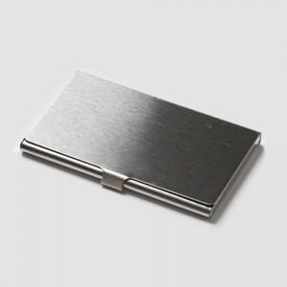

【상세/제작정보】

【인쇄/포장옵션】 | 레이저 / 포장불가능

【공급단가】 | 수량 | 200~ | 500~ | 1,000~ | 3,000~ | 5,000~
*VAT별도 | 단가 | 4,050원 | 3,910원 | 3,780원 | 3,640원 | 3,510원

【상품 URL】 | https://dev.easy1.co.kr:443/src/goods_detail.php?gdno=22965

